📈 Дашборд
ВСЕГО ПРИХОДОВ |  |  | ВСЕГО РАСХОДОВ |  |  | РЕЗУЛЬТАТ |  |  |  | ОСТАТОК НА 31.03
9,300,000 |  |  | 10,977,000 |  |  | (1,677,000) |  |  |  | 3,585,500 |  |  | Наличные(сум) | 1,445,000
 |  |  |  |  |  |  |  |  |  |  |  |  | Карта UZS | 525,000
 |  |  |  |  |  |  |  |  |  |  |  |  | Карта USD (в сумах) | 1,612,500
Месяц | Приход | Расход | Категория | Сумма | Счёт | 01.01 | 31.01 | 28.02 | 31.03 |  | Месяц | Результат | Расч. счёт | 3,000
Январь | 2,900,000 | 3,050,000 | Оплата труда | 3,050,000 | Наличные | 500,000 | 665,000 | 2,565,000 | 1,445,000 |  | (150,000) | (450,000)
Февраль | 2,450,000 | 3,239,000 | Аренда | 4,500,000 | Карта UZS | 1,200,000 | 1,230,000 | 225,000 | 525,000 |  | (789,000) | (314,000)
Март | 3,950,000 | 4,688,000 | Маркетинг | 1,450,000 | Карта USD | 1,562,500 | 2,212,500 | 962,500 | 1,612,500 |  | (738,000) | 262,000
 |  |  | Офис. расходы | 1,280,000 | Расч. счёт | 2,000,000 | 1,005,000 | 571,000 | 3,000
Приход vs Расход по месяцам
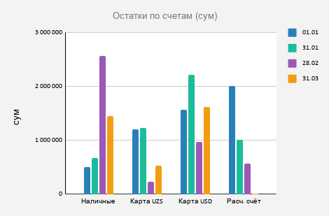
 |  |  | Налоги | 697,000
Расходы по категориям

Динамика результата (приход − расход)

